画面layout
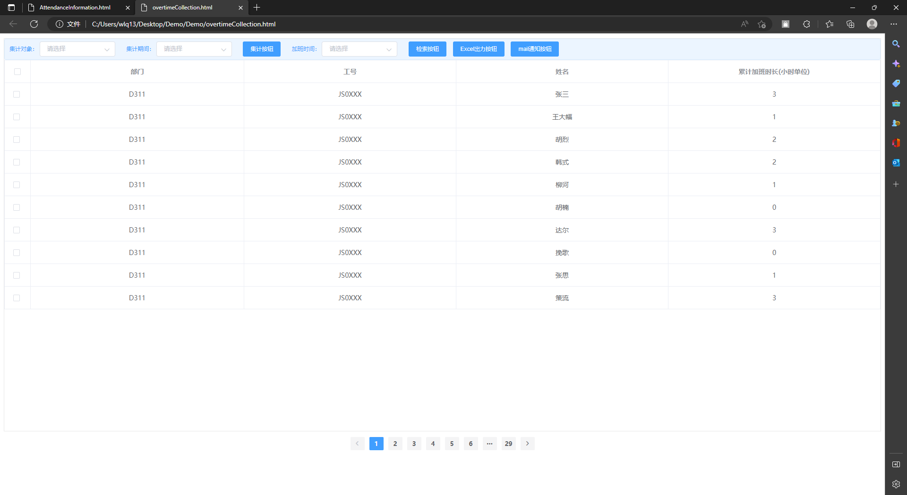
HYRON(D311)_考勤系统

画面名 | 加班时间集计 | 画面ID | 6 | 作成者 | 尹越 | 更新者

